Лист1
№ | Дата выявления | Владелец конструкции / Собственник обьекта недвижимого им-ва / Лицо, управомоченное собственниками | Район города | Адрес размещения | Тип конструкции | Содержание | Фото конструкции
1 | 2025-12-12 | Не установлен | Ленинский | рядом с ул.Голубева, д. 1 | Не установленный Правилами тип | Лом… | 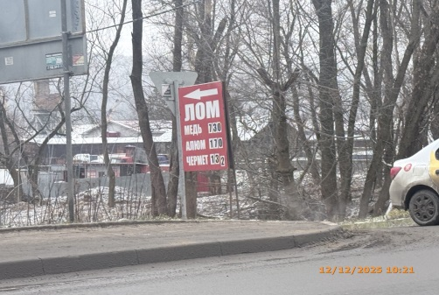
2 | 2025-12-12 | Не установлен | Ленинский | рядом с ул.Голубева, д. 1 | Не установленный Правилами тип | Прием лома… | 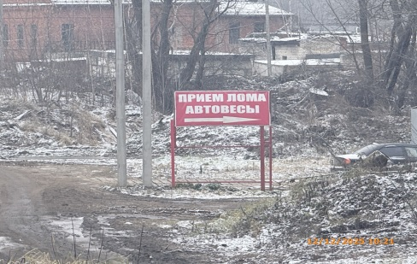
3 | 2025-12-12 | Не установлен | Ленинский | рядом с остановкой переулок Вайгач | Не установленный Правилами тип | Лом… | 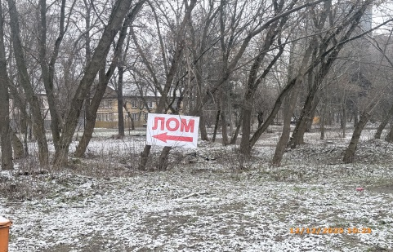
4 | 2025-12-12 | Не установлен | Ленинский | переулок Вайгач, д. 4 | Не установленный Правилами тип | Лом… | 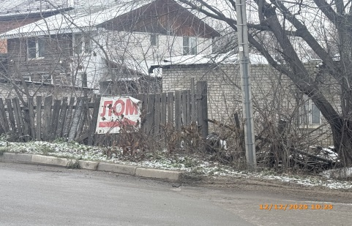
5 | 2025-12-12 | Не установлен | Ленинский | рядом с ул. Матросская, д. 12 | Не установленный Правилами тип | Лом… | 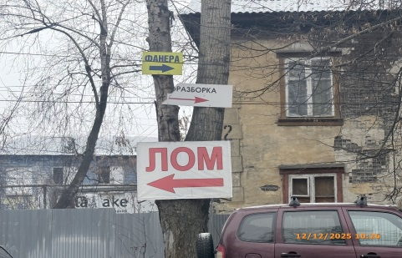
6 | 2025-12-12 | Не установлен | Ленинский | рядом с ул. Матросская, д. 12 | Не установленный Правилами тип | Разборка…
7 | 2025-12-12 | Не установлен | Ленинский | рядом с ул. Матросская, д. 12 | Не установленный Правилами тип | Фанера…
8 | 2025-12-12 | Не установлен | Ленинский | ул. Баумана, д. 121 | Не установленный Правилами тип | Обогреватель… | 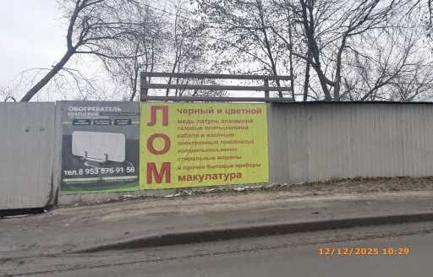
9 | 2025-12-12 | Не установлен | Ленинский | ул. Баумана, д. 121 | Не установленный Правилами тип | Лом…
10 | 2025-12-12 | Не установлен | Ленинский | рядом с ул. Шекспира, д. 4Г | Не установленный Правилами тип | Лом… | 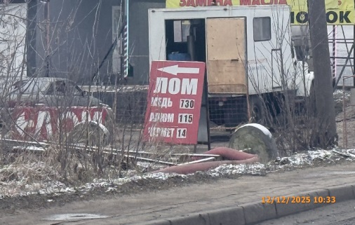
11 | 2025-12-12 | Не установлен | Ленинский | напротив ул. Шекспира, д. 4Г | Не установленный Правилами тип | Поддоны… | 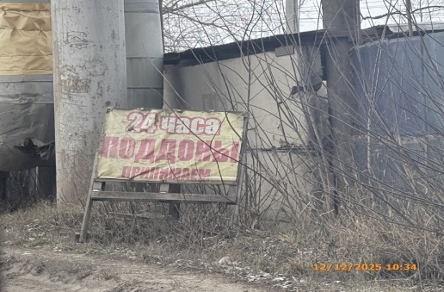
12 | 2025-12-12 | Не установлен | Ленинский | рядом с ул. Шекспира, д. 4Г | Не установленный Правилами тип | Шиномонтаж… | 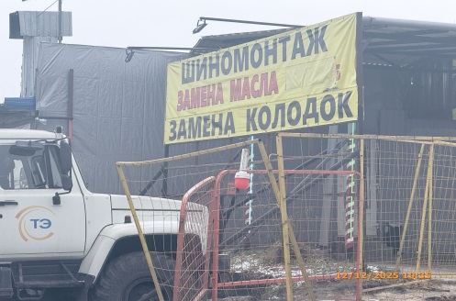
13 | 2025-12-12 | Не установлен | Ленинский | рядом с ул. Шекспира, д. 4а | Не установленный Правилами тип | Лом… | 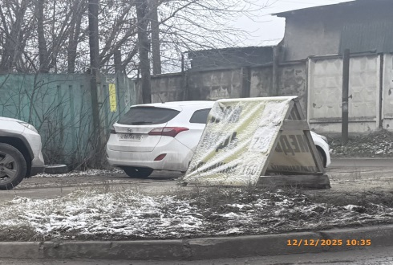
14 | 2025-12-12 | Не установлен | Ленинский | ул. Шекспира, д. 4а | Не установленный Правилами тип | Куплю поддоны | 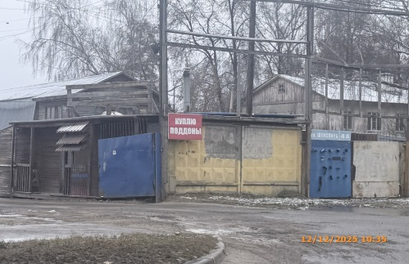
15 | 2025-12-12 | Не установлен | Ленинский | рядом с ул. Героя Попова, д. 1А | Не установленный Правилами тип | Легковые шины… | 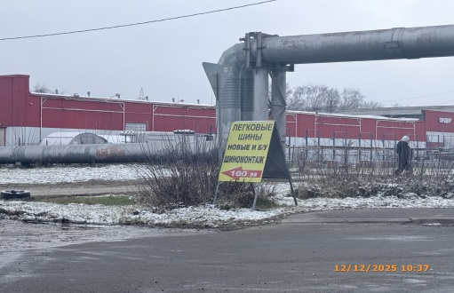
16 | 2025-12-12 | Не установлен | Ленинский | рядом с ул. Героя Попова, д. 35В | Не установленный Правилами тип | Шины… | 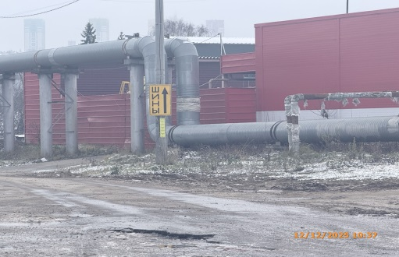
17 | 2025-12-12 | Не установлен | Ленинский | рядом с ул. Подольская, д. 21 | Не установленный Правилами тип | Объемная фигура человека с информационным содержанием | 